상품제안서
이요 2인수저 블랙박스 세트 | 상품코드: F27708

 |  |  |  |  |  |  | 02-412-0044 | www.easy1.co.kr
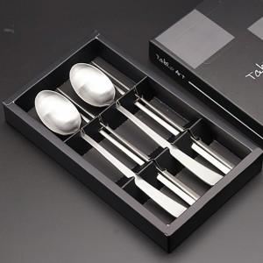

【상세/제작정보】

【인쇄/포장옵션】 | 레이저 / 쇼핑백

【공급단가】 | 수량 | 100~ | 300~ | 500~ | 1,000~ | 3,000~
*VAT별도 | 단가 | 8,060원 | 7,930원 | 7,740원 | 7,540원 | 7,410원

【상품 URL】 | http://www.easy1.co.kr/src/goods_detail.php?gdno=27708

